PDS3_S3_O1011
코드 정보 ※ 페이지 기반 PUI ※ 스트로크 X , 이벤트 실행 O ※ 녹음기 적용 |  |  |  |  |  |  |  | Section 3, Owner 1011
No. | PROJECT |  | PAGE | PRODUCT | 메모 | 발급 요청 부서 | 비고
1 | 녹음기 |  | 1~50 | 컨트롤러 | 상세 기능은 배정표 참고 | 상품기획실 | 공식제품용
2 | StickyClipboard x Chrome OS |  | 51~100 | POC 카드 | 상세 기능은 배정표 참고 | 상품기획실 | 데모용

No. | 대구분 | 소구분 | 기능 명칭 (영문표기) | 기능 요약 | 추가 설명 | Book (0~8191) | Page (0~511) | params | 예시아이콘 | 참고) 디자인 샘플
1 | 녹음/재생 | 녹음 | REC START | 녹음 시작 | - | 1 | 1 | rec_start
2 |  |  | REC STOP | 녹음 종료 | - | 1 | 2 | rec_stop |  | R100 녹음기 PUI 컨트롤러 디자인 샘플
3 |  | 플레이 조작 | PLAY | 재생 시작 | 파일 재생 | 1 | 3 | play
4 |  |  | PAUSE | 일시정지 | 파일 재생 일시정지 | 1 | 4 | pause
5 |  |  | STOP | 재생 종료 | 파일 재생 종료 | 1 | 5 | stop
6 |  |  | PREVIOUS | 이전 파일 | 이전 파일 재생 | 1 | 6 | prev
7 |  |  | NEXT | 다음 파일 | 다음 파일 재생 | 1 | 7 | next
8 |  |  | Backward 10 sec | 10초 뒤로 | 10초 뒤로 건너뛰기 | 1 | 8 | rewind10s
9 |  |  | Forward 10 sec | 10초 앞으로 | 10초 앞으로 건너뛰기 | 1 | 9 | forward10s
10 |  |  | Repeat one | 한곡 반복재생 토글 | 현재 곡 반복재생 (종료 시 기능 해제) | 1 | 10 | repeat1
11 |  |  | Shuffle | 랜덤재생 토글 | 전체파일 랜덤 재생 (종료 시 기능 해제) | 1 | 11 | shuffle
12 |  |  | Playback speed - | 느린배속재생 | 0.8 -> 0.5 배속 재생 토글 (종료 시 해제) | 1 | 12 | speed_down
13 |  |  | Playback speed + | 빠른배속재생 | 1.2 -> 1.5 배속 재생 토글 (종료 시 해제) | 1 | 13 | speed_up
14 |  |  | Playback speed 1x | 기본배속재생 | 1배속 재생 | 1 | 14 | speed_1
15 |  | 볼륨 조작 | Volume Down | 볼륨 감소 | 스피커 또는 이어폰 볼륨 감소 | 1 | 15 | vol_down
16 |  |  | Volume Up | 볼륨 증가 | 스피커 또는 이어폰 볼륨 증가 | 1 | 16 | vol_up
17 |  |  | MUTE | 음소거 토글 | 스피커 또는 이어폰 볼륨 음소거 | 1 | 17 | vol_mute
18 |  | 북마크 | Bookmark 1 | Bookmark 1 | 녹음 중 기록하고 싶은 시점 Bookmark용 slot #1 | 1 | 18 | bookmark_1
19 |  |  | Bookmark 2 | Bookmark 2 | 녹음 중 기록하고 싶은 시점 Bookmark용 slot #2 | 1 | 19 | bookmark_2
20 |  |  | Bookmark 3 | Bookmark 3 | 녹음 중 기록하고 싶은 시점 Bookmark용 slot #3 | 1 | 20 | bookmark_3
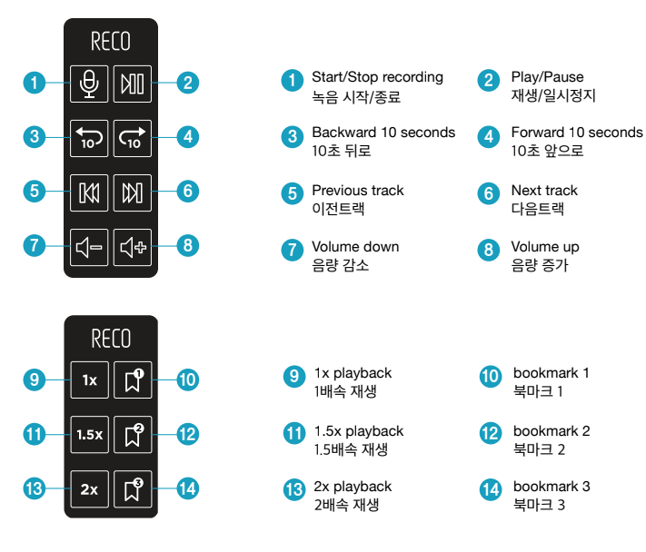
21 |  | 부가기능 | Mode Change | 재생모드 변경 토글 | 기본모드 <-> MP3재생모드 토글 (종료 시 기본모드로 자동 설정) | 1 | 21 | modechange
22 |  | 녹음 | REC START/STOP | 녹음시작/종료 토글 | PUI 하나로 녹음시작 및 녹음종료 동작 | 1 | 22 | rec_start_stop
23 |  | 플레이조작 | PLAY/PAUSE | 재생/일시정지 토글 | PUI 하나로 재생시작 및 일시정지 동작 | 1 | 23 | rec_play_pause
24 |  |  | Backward 5 sec | 5초 뒤로 | 현재 재생파일 5초 뒤로 가기 | 1 | 24 | backward5s
25 |  |  | Forward 5 sec | 5초 앞으로 | 현재 재생파일 5초 앞으로 가기 | 1 | 25 | forward5s
26 |  |  | Play speed 1x | 1배속 재생 | 1배속 재생 | 1 | 26 | speed_1x
27 |  |  | Play speed 1.5x | 1.5배속 재생 | 1.5배속 재생 (전원OFF 후 ON시 기본 1배속) | 1 | 27 | speed_1.5x
28 |  |  | Play speed 2x | 2배속 재생 | 2배속 재생 (전원OFF 후 ON시 기본 1배속) | 1 | 28 | speed_2x
29 |  |  | reserved |  |  | 1 | 29
30 |  |  | reserved |  |  | 1 | 30
31 |  |  | reserved |  |  | 1 | 31
32 |  |  | reserved |  |  | 1 | 32
33 |  |  | reserved |  |  | 1 | 33
34 |  |  | reserved |  |  | 1 | 34
35 |  |  | reserved |  |  | 1 | 35
36 |  |  | reserved |  |  | 1 | 36
37 |  |  | reserved |  |  | 1 | 37
38 |  |  | reserved |  |  | 1 | 38
39 |  |  | reserved |  |  | 1 | 39
40 |  |  | reserved |  |  | 1 | 40
41 |  |  | reserved |  |  | 1 | 41
42 |  |  | reserved |  |  | 1 | 42
43 |  |  | reserved |  |  | 1 | 43
44 |  |  | reserved |  |  | 1 | 44
45 |  |  | reserved |  |  | 1 | 45
46 |  |  | reserved |  |  | 1 | 46
47 |  |  | reserved |  |  | 1 | 47
48 |  |  | reserved |  |  | 1 | 48
49 |  |  | reserved |  |  | 1 | 49
50 |  |  | reserved |  |  | 1 | 50
51 | Chrome X Sticky Clipboard (이니셜 명칭:Acer) | Chromebook 브라우저 단축키 | ctrl+t | 새로운 탭 열기 Open a new tap | 새로운 웹 브라우저 탭 열기 | 1 | 51 | ctrl+t |  | 여기 있는 것들은 전체적으로 keyboard와 align되어야 함..
52 |  |  | ctrl+w | 현재 탭 닫기 Close a current tab | 현재 활성화된 탭,브라우저 닫기 | 1 | 52 | ctrl+w
53 |  |  | ctrl+tab | 탭 전환 Switch between tabs | 웹 브라우저 탭 전환 | 1 | 53 | ctrl+tab
54 |  |  | F11 | 전체 화면 Full screen | 전체화면 보기 | 1 | 54 | F11
55 |  |  | ctrl+n | 새로운 브라우저 Open a new browser : | 현재 활성화 되어있는 브라우저(웹/파일탐색기)의 새창 열기 | 1 | 55 | ctrl+n
56 |  | Chromebook 구글 슬라이드 단축키 | K | 영상 재생/멈춤 Toggle play/pause | 첨부된 미디어 실행/멈춤 | 1 | 56 | K
57 |  |  | ctrl+5 | 프레젠테이션 뷰 Presentation view | 프레젠테이션 뷰 실행 | 1 | 57 | ctrl+5
58 |  |  | ← | 이전, 왼쪽 방향키 Previous | 이전 구글 슬라이드로 이동 | 1 | 58 | ←
59 |  |  | → | 다음, 오른쪽 방향키 Next | 다음 구글 슬라이드로 이동 | 1 | 59 | →
60 |  |  | esc | 프레젠테이션 나가기 stio presenting | 프레젠테이션 뷰 끝내기, 화면 나가기 | 1 | 60 | esc
61 |  | Chromebook 포토샵 단축키 | ctrl+j | 새로운 레이어 New Layer | 포토샵에서 새로운 레이어 생성 | 1 | 61 | ctrl+j
62 |  |  | V | 이동 툴 Move tool | 이동 툴 모드로 활성화 | 1 | 62 | V
63 |  |  | L | 라쏘 툴 Lasso tool | 라쏘 툴 모드로 활성화 | 1 | 63 | L
64 |  |  | W | 요술봉 툴 Magic wand | 요술봉 툴 모드로 활성화 | 1 | 64 | W
65 |  |  | C | 오려두기 툴 Crop tool | 오려두기 툴 모드로 활성화 | 1 | 65 | C
66 |  | Chromebook 실행 | open chrome | 크롬 브라우저 실행 Open chrome | 크롬 브라우저 실행 및 열기 | 1 | 66 | open_chrome
67 |  |  | open google slides | 구글 슬라이드 실행 | 새로운 구글 프레젠테이션 생성 및 열기 | 1 | 67 | open_google_slides
68 |  |  | open photoshop | 포토샵 프로그램 실행 | 크롬북에 깔려 있는 포토샵 실행 및 열기 | 1 | 68 | open_photoshop
69 |  | sticky clip board 실행 | Ctrl + A | 전체 복사 Copy All | 전체 필기내용(stroke) 복사 | 1 | 69 | ctrl+a
70 |  |  | Ctrl+C | 부분 복사 Copy Current | 현재 필기내용(stroke) 복사 | 1 | 70 | ctrl+c
71 |  |  | Ctrl + V | 붙여넣기 Paste | 필기 내용 붙여넣기 | 1 | 71 | ctrl+v
72 |  |  | reserved |  |  | 1 | 72
73 |  |  | reserved |  |  | 1 | 73
74 |  |  | reserved |  |  | 1 | 74
75 |  |  | reserved |  |  | 1 | 75
76 |  |  | reserved |  |  | 1 | 76
77 |  |  | reserved |  |  | 1 | 77
78 |  |  | reserved |  |  | 1 | 78
79 |  |  | reserved |  |  | 1 | 79
80 |  |  | reserved |  |  | 1 | 80
81 |  |  | reserved |  |  | 1 | 81
82 |  |  | reserved |  |  | 1 | 82
83 |  |  | reserved |  |  | 1 | 83
84 |  |  | reserved |  |  | 1 | 84
85 |  |  | reserved |  |  | 1 | 85
86 |  |  | reserved |  |  | 1 | 86
87 |  |  | reserved |  |  | 1 | 87
88 |  |  | reserved |  |  | 1 | 88
89 |  |  | reserved |  |  | 1 | 89
90 |  |  | reserved |  |  | 1 | 90
91 |  |  | reserved |  |  | 1 | 91
92 |  |  | reserved |  |  | 1 | 92
93 |  |  | reserved |  |  | 1 | 93
94 |  |  | reserved |  |  | 1 | 94
95 |  |  | reserved |  |  | 1 | 95
96 |  |  | reserved |  |  | 1 | 96
97 |  |  | reserved |  |  | 1 | 97
98 |  |  | reserved |  |  | 1 | 98
99 |  |  | reserved |  |  | 1 | 99
100 |  |  | reserved |  |  | 1 | 100
101
102
103
104
105
106
107
108
109
110
111
112
113
114
115
116
117
118
119
120
121
122
123
124
125
126
127
128
129
130
131
132
133
134
135
136
137
138
139
140
141
142
143
144
145
146
147
148
149
150
151
152
153
154
155
156
157
158
159
160
161
162
163
164
165
166
167
168
169
170
171
172
173
174
175
176
177
178
179
180
181
182
183
184
185
186
187
188
189
190
191
192
193
194
195
196
197
198
199
200
201
202
203
204
205
206
207
208
209
210
211
212
213
214
215
216
217
218
219
220
221
222
223
224
225
226
227
228
229
230
231
232
233
234
235
236
237
238
239
240
241
242
243
244
245
246
247
248
249
250
251
252
253
254
255
256
257
258
259
260
261
262
263
264
265
266
267
268
269
270
271
272
273
274
275
276
277
278
279
280
281
282
283
284
285
286
287
288
289
290
291
292
293
294
295
296
297
298
299
300
301
302
303
304
305
306
307
308
309
310
311
312
313
314
315
316
317
318
319
320
321
322
323
324
325
326
327
328
329
330
331
332
333
334
335
336
337
338
339
340
341
342
343
344
345
346
347
348
349
350
351
352
353
354
355
356
357
358
359
360
361
362
363
364
365
366
367
368
369
370
371
372
373
374
375
376
377
378
379
380
381
382
383
384
385
386
387
388
389
390
391
392
393
394
395
396
397
398
399
400
401
402
403
404
405
406
407
408
409
410
411
412
413
414
415
416
417
418
419
420
421
422
423
424
425
426
427
428
429
430
431
432
433
434
435
436
437
438
439
440
441
442
443
444
445
446
447
448
449
450
451
452
453
454
455
456
457
458
459
460
461
462
463
464
465
466
467
468
469
470
471
472
473
474
475
476
477
478
479
480
481
482
483
484
485
486
487
488
489
490
491
492
493
494
495
496
497
498
499
500
501
502
503
504
505
506
507
508
509
510
511
512

P2UI Param의 사본
 | [기능 정의]
 | 분류 | Nproj |  |  |  |  |  | 세부 요청 사항
 |  | Acion | Param | extra) action | extra) params | 오프라인 지원 여부 | name
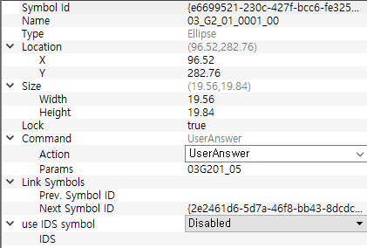
 | 컬러 | color | #FFFF0200 | - | - | x | - | [설정] 화면에서도 반영 (좌상단의 펜 이미지 반영) RGB 또는 aRGB값 neostudio color index RED, YELLOW, NAVY, BLACK, LIGHT_GRAY, ORANGE, GREEN, BLUE, PURPLE, DARK_GRAY "#FFFF0200" "#FFFFD001" "#FF012EE2" "#FF000000" "#FFE5E5E5" "#FFFF6500" "#FF3CDD00" "#FF00ABEB" "#FF6C00E2" "#AAAAAA"
 |  |  | "#FFFF6500" | - | - | x | -
 |  |  | "#FFFFD001" | - | - | x | -
 |  |  | "#FF3CDD00" | - | - | x | -
 |  |  | "#FF00ABEB" | - | - | x | -
 |  |  | "#FF012EE2" | - | - | x | -
 |  |  | "#FF6C00E2" | - | - | x | -
 |  |  | "#FF000000" | - | - | x | -
 |  |  | "#FF979797" | - | - | x | -
 |  |  | "#FFE5E5E5" | - | - | x | -
 | 굵기 | thickness | 0.1 | - | - | x | - | [설정] 화면에서도 반영 (좌상단의 펜 이미지 반영) 다른 단계는 param숫자를 바꿔서 가능(심볼 내)
 |  |  | 0.2 | - | - | x | -
 |  |  | 0.5 | - | - | x | -
 |  |  | 0.9 | - | - | x | -
 |  |  | 1.7 | - | - | x | -
 | 일정 | schedule | "YYYYMMDD" | area | x,y,w,h | x | - | extension의 param은 스케줄 등록 개수 <command action="schedules"> <extension action="area" params="x,y,w,h"/> <extension action="hh" params="x,y,w,h"/> <extension action="mm" params="x,y,w,h"/> </command>
 |  |  |  | hh | x,y,w,h | x | -
 |  |  |  | mm | x,y,w,h | x | -
 | 임시 | title | "YYYYMMDD" | - | - | x | no.
 |  | hh |  | - | - | x | no.
 |  | mm |  | - | - | x | no.
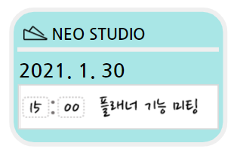
 | 공유 | share | crop_memo_1~100 | area | x,y,w,h | x |  | 프레임 여부에 따른 구분
일정 공유는 날짜 정보가 필요 |  |  | crop_ws_1~3 crop_ms | date | YYYYMMDD |  | YYYYMMDD
 | 링크 연결 | webview |  | - | - | x | - | 별도 앱 실행 * 펜으로 종이를 찍어도 다시 앱으로 돌아오지 않음 현재 인앱 링크는 펜으로 찍으면 디테일 뷰로 돌아옴(ios) https or http:// 포함!!되어야 함
 |  | browser | https://www.google.com/ | - | - |  | -
 | 즐겨찾기 | page | bookmark | - | - | x | -
 | 태그 등록 | page | tag | - | - | x | - | 상세 뷰에서 띄우는? 태그 창 상태에서 다시 필기를 하면?
 | POST | post | url | - | - | x | page(1,2,3)
 | kakao | None
 | email | None

 | nproj 임시 작업용
 | Color | ChangeLanguage_chiness
 | Thickness | ChangeLanguage_english
 | schedule | ChangeLanguage_Japanese
 | (메모) area | ChangeLanguage_Korean
 | (스케줄) area | ChangeLanguage_Korean
 | hh | play
 | mm | RecordEnd |  |  |  | action | retail
 | share | RecordPlay |  |  |  | param | search, shaare, bookmark
 | Browser | RecordStart
 | webview | VolumeDown

 | page | Stop
 | title | continue play
 | post | volumeup

 |  |  |  |  |  |  |  | /*
 |  |  |  |  |  |  |  | 현재로서는 크롭의 종류는 3가지가 있다.
 |  |  |  |  |  |  |  | crop_ms , crop_ws_1 , crop_memo_1
 |  |  |  |  |  |  |  | crop_ms -> 올데이 일정을 하는 크롭으로서 extra date와 extra area 가 있다.
 |  |  |  |  |  |  |  | crop_ws_1 -> 시간 일정을 하는 크롭으로서 extra date와 extra area 가 있다. 마지막 _1은 몇번째 위치를 크롭하는지 나타내 주는 일시적인 숫자이다
 |  |  |  |  |  |  |  | crop_memo_1 -> 범위를 지정 하는 크롭으로서 extra area 가 있다. 마지막 _1 은 몇번쨰 위치를 크롭하는지 나타내 주는 일시적인 숫자이다.

 |  |  |  |  |  |  |  | extra date 가 있는 경우는 날짜를 넣어주는 프레임이 필요한 크롭이다. extra date 가 없는 경우는 프레임이 없는 크롭이다.
 |  |  |  |  |  |  |  | param에 _1 이 있는 경우 그것에 맞는 위치를 extra에 넣어주어야 한다.

 |  |  |  |  |  |  |  | 이것을 상기한뒤 각각의 param안에 들어있는 crop_ms 등등을 crop으로 명칭변경을 한다.
 |  |  |  |  |  |  |  | */

